State-transition Diagram
Задание 1:
Создать диаграмму состояний и переходов для покупки шоколадки в автомате. Нужно выбрать товар, оплатить и получить шоколадку. На ввод купюры дается 5 попыток, потом все введенное сбрасывается.
Посчитать количество тестов. | По данной диагармме 22 теста (см. примечание).

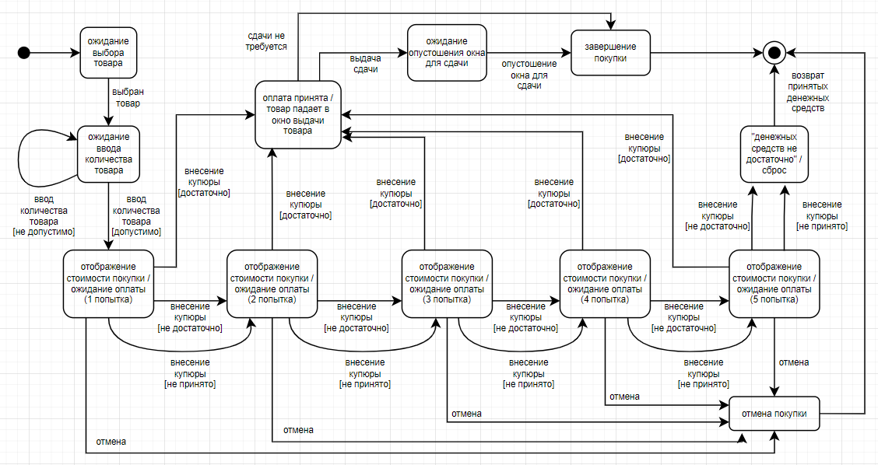

Примечание: Допустим, что ввод недопустимого количества товара проверяется один раз и в дальнейших проверках участвует только путь - ввод допустимого количества товара. Также проверку "неправильных" купюр для каждой попытки делаем один раз на каком-то одном пути, иначе количество проверок возрастает очень сильно. Итого 22 проверки.

